差旅费
美的项目差旅费明细表-报销人xx
日期 | 序号 | 分类 | 交通工具/所处城市 | 明细 | 金额 |  |  | 票据 | 备注 | 票据核对（财务填写）
 |  |  |  |  | 阿里商旅 | 个人支付 | 总计
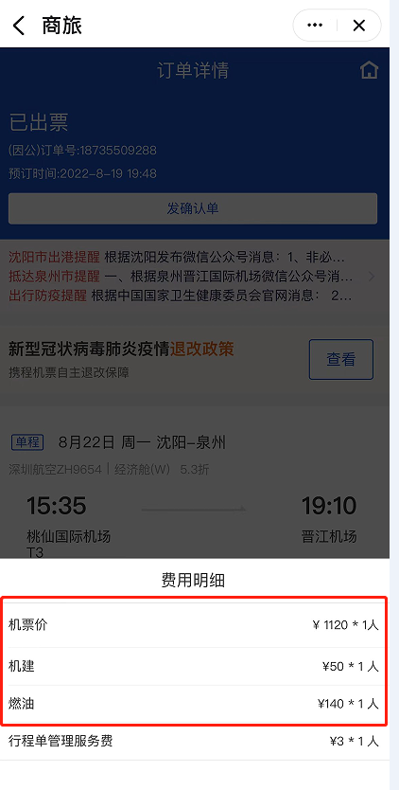
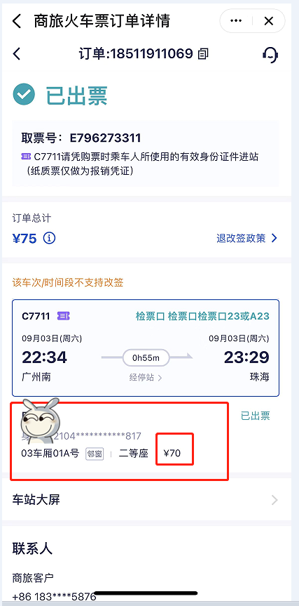
2022-02-02 | 1 | 招待费 | 大连 | 晚餐：招待当地经销商xx |  | 103.00 | ¥103.00 | 有
 | 2 | 城际交通 | 火车 | 沈阳-大连 | 228.00 |  | ¥228.00 | 阿里商旅
 | 3 | 市内交通 | 大连 | 火车站至宾馆 | 12.00 |  | ¥12.00 | 阿里商旅
 | 4 | 餐补 | 大连 |  |  | 30.00 | ¥30.00 | 无
2022-02-03 | 5 | 招待费 | 上海 | 午餐：招待当地经销商xx |  | 158.00 | ¥158.00 | 有
 | 6 | 餐补 | 上海 | 上海 |  | 40.00 | ¥40.00 | 无
 | 7 | 城际交通 | 飞机 | 大连-上海 | 1200.00 |  | ¥1,200.00 | 携程商旅
 | 8 | 市内交通 | 上海 | 机场至宾馆 | 53.00 |  | ¥53.00 | 携程商旅
2022-02-04 | 9 | 城际交通 | 汽车 | 上海-杭州 |  | 60.00 | ¥60.00 | 有
 | 10 | 市内交通 | 杭州 | 客车站至宾馆 | 15.00 |  | ¥15.00 | 携程商旅
 | 11 | 招待费 | 杭州 | 午餐：招待当地经销商xx |  | 163.00 | ¥163.00 | 有
 | 12 | 餐补 | 杭州 |  |  | 35.00 | ¥35.00 | 无
2022-02-05 | 13 | 城际交通 | 飞机 | 杭州-沈阳 | 1005.00 |  | ¥1,005.00 | 携程商旅
 | 14 | 市内交通 | 杭州 | 酒店至机场 | 23.00 |  | ¥23.00 | 携程商旅 | 市内交通：非 常规行程打车 需写明原因
 | 15 | 市内交通 | 沈阳 | 机场至家 |  | 15.00 | ¥15.00 | 有 | 住宿费：1.退订需写明原因 2.超标需提交部门领导审批
 | 16 | 住宿费 |  | 2.2-2.4总计三天住宿费 | 512.00 | 20.00 | ¥532.00 | 携程商旅
合计 |  |  |  |  | 3048.00 | 624.00 | ¥3,672.00

 |  |  |  |  |  | 主管领导签字：

（自主报销部分）汇总 | 住宿费 | 20 |  | 分类 | 金额 | 汇总
 | 城际交通 | 60 |  | 申请备用金金额 | 1,000.00 | 1,000.00
 | 市内交通 | 15 |  | 携程商旅金额 | 2,808.00 | 3,048.00
 | 招待费 | 424 |  | 阿里商旅金额 | 240.00
 | 餐补 | 105 |  | 个人支付合计 | 624.00 | 624.00
 | 其他 | 0 |  | 退款金额 | 376.00 | 376.00
 | 合计 | 624 |  | 补付金额 | 0.00 | 0.00

汇总 | 住宿费 | 532
 | 城际交通 | 2493
 | 市内交通 | 118
 | 招待费 | 424
 | 餐补 | 105
 | 其他 | 0
 | 合计 | 3672

